（多站点）气站分布界面
 | 您好！欢迎使用燃气场站远程监控系统
首页 | 气站类型 | LNG | ▼ | 气站名称 | 滁州公交南站 | ▼
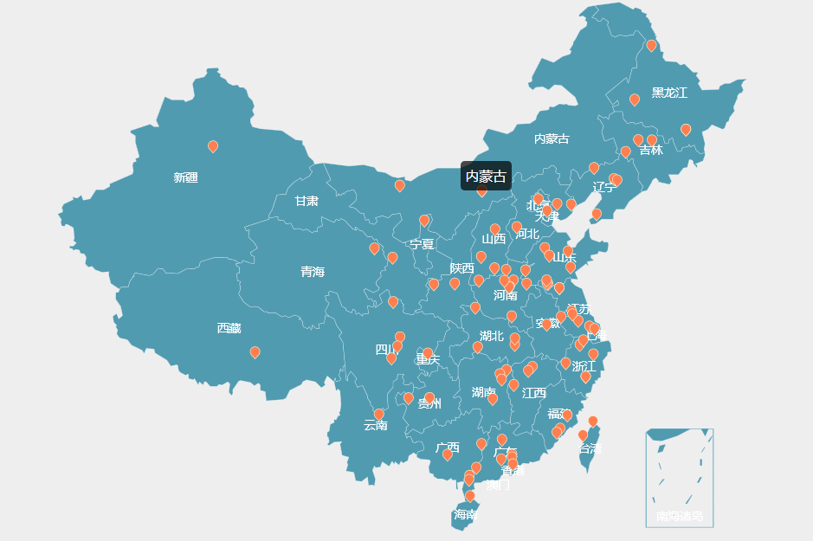
气站名选择
当前用户报警数量
点击进入报警提示页面
登录用户名
点击下拉菜单：修改密码，登出系统，锁屏
根据用户权限设定，多站点的高权限用户登录后先跳转进入多站点管理页面；点击某一单站点后才能再进入单站点远程监控页面
气站类型选择
气站分布

气量数据

滁州公交南站CNG加气站
站点编号：LT-CNG-J1#
昨日流量：8900 m³
今日累计：4400 m³
小时均量：500 m³
库存气量：3500 m³
报警记录
点 击
进 入
维修保养

 | 热线电话：400-000-0000 |  |  |  |  |  | Avant-Port上海艾文普信息提供技术支持

（单站点）气站实时监控界面
 | 您好！欢迎使用燃气场站远程监控系统
首页 | 气站类型 | LNG | ▼ | 气站名称 | 滁州公交南站 | ▼
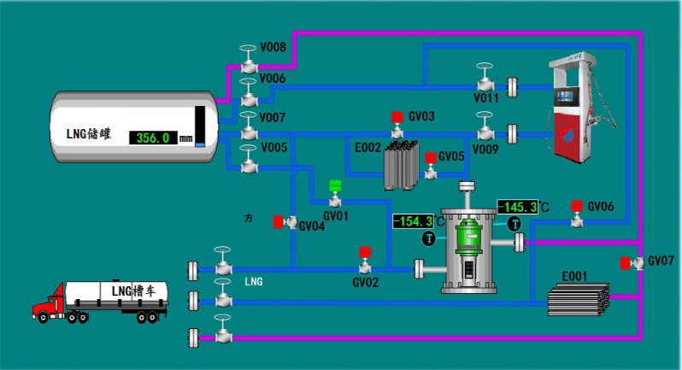
根据用户权限设定，单站点用户或多站点的低权限用户登录后只能跳转进入单站点的远程监控页面。
此处锁定
气站监控管理
气站实时监控
气站压力曲线图
气站温度曲线图
气站液位/剩余气量曲线图
气站流量曲线图
气站报警记录
设备维护管理
设备基本信息
阀门&部件信息
维修保养记录
气站工艺图纸
储罐液位对照表
 | 热线电话：400-000-0000 |  |  |  |  |  | Avant-Port上海艾文普信息提供技术支持

